结果汇总
HW356009 PK数据
 |  |  |  |  |  |  |  | HW356009 |  |  |  | 化合物信息和制剂配制
 | 表1：单次静脉注射给予HW356009后小鼠血浆中药物浓度 |  |  |  |  |  |  | 化合物信息
 |  |  |  |  |  |  |  |  | 化合物名称： | HW356009
 | HW356009 |  |  |  |  |  |  |  | 批号： | HWH817-LHX-35-151
 | IV-1 mg/kg |  |  |  |  |  |  |  | 分子量： | 603.14
 | Time (h) | 1 | 2 | 3 | Mean | SD |  |  | 纯度： | 97.10%
 | 0.0833 | 582 | 592 | 607 | 594 | 12.6 |  | PK研究基本信息
 | 0.250 | 415 | 337 | 347 | 366 | 42.4 |  | 给药途径： |  | IV |  | 推荐溶媒: | 5% DMSO+10% solutol+85% saline
 | 0.50 | 263 | 215 | 241 | 240 | 24.0 |  | 剂量 (mg/kg)： |  | 1
 | 1.0 | 196 | 169 | 190 | 185 | 14.2 |  | 浓度(mg/mL)： |  | 0.2
 | 2 | 177 | 150 | 180 | 169 | 16.5 |  | 给药体积 (mL/kg)： |  | 5
 | 4 | 109 | 101 | 99.0 | 103 | 5.29 |  | 制剂配制计算
 | 6 | 72.9 | 51.4 | 58.6 | 61.0 | 10.9 |  | 给药途径 | 化合物 | 制剂 | 浓度(mg/mL) | 化合物重量（mg） | 最终总体积(mL) | DMSO的体积(mL)
 | 8 | 52.2 | 36.7 | 40.5 | 43.1 | 8.08
 | 24 | BQL | BQL | BQL | NA | NA |  | 母液 | HW356009 | DMSO | 20.0 | 13.20 | 0.641 | 0.641

 |  |  |  |  |  |  |  | IV制剂配制过程（给药当天现配现用）
 |  |  |  |  |  |  |  | (1) 准确称取化合物13.2 mg,放入到 5 mL玻璃瓶中
 |  |  |  |  |  |  |  | (2) 加入0.641 mL DMSO,涡旋超声至化合物呈无色澄清状态，即可得到母液
 |  |  |  |  |  |  |  | (3)取母液0.08 mL,加入0.32 mL DMSO,加入0.8 mL solutol,涡旋超声至化合物呈无色澄清状态
 |  |  |  |  |  |  |  | (4) 加入6.8 mL saline,涡旋超声至化合物呈无色澄清状态，即可得到IV制剂
 |  |  |  |  |  |  |  | 动物临床观察：

 |  |  |  |  |  |  |  | 所有实验动物均未观察到异常现象。

 |  |  |  |  |  |  |  | 动物体重：
 |  |  |  |  |  |  |  |  | 动物编号 | 1 | 2 | 3
 |  |  |  |  |  |  |  |  | 体重（g) | 33.8 | 34.7 | 32.6

 | 表2：单次静脉注射给予HW356009后小鼠血浆PK数据

 | 信息/参数类型 | PK参数 |  |  | n | 均值 | 标准差
 | 分组 | 1 | 2 | 3
 | 分析物 | HW356009
 | 给药途径 | IV
 | 给药剂量 | 1 | mg/kg
 | Rsq_adjusted | 0.994 | 0.984 | 0.988 | 3 | 0.989 | 0.00522
 | No_points_lambda_z | 3.00 | 6.00 | 6.00 | 3 | 5.00 | 1.73
 | Tlast (h) | 8.00 | 8.00 | 8.00 | 3 | 8.00 | 0.00
 | T1/2 （h） | 3.77 | 2.95 | 2.89 | 3 | 3.20 | 0.488
 | Tmax（h） | 0.0833 | 0.0833 | 0.0833 | 3 | 0.0833 | 0.00
 | Cmax (ng/mL) | 582 | 592 | 607 | 3 | 594 | 12.6
 | AUC(0-t) (h*ng/mL) | 1115 | 951 | 1040 | 3 | 1035 | 82.2
 | AUC(0-∞）(h*ng/mL) | 1399 | 1107 | 1209 | 3 | 1238 | 148
 | MRT(0-t)（h） | 2.62 | 2.48 | 2.47 | 3 | 2.52 | 0.0818
 | MRT(0-∞）(h） | 4.81 | 3.86 | 3.83 | 3 | 4.17 | 0.558
 | C0(ng/mL) | 689 | 785 | 803 | 3 | 759 | 61.0
 | Vss(L/kg) | 3.44 | 3.49 | 3.17 | 3 | 3.36 | 0.173
 | Vz(L/kg) | 3.88 | 3.84 | 3.45 | 3 | 3.73 | 0.239
 | Cl(L/kg/h) | 0.715 | 0.903 | 0.827 | 3 | 0.815 | 0.0948
 | AUCExtrap(%) | 20.28 | 14.11 | 13.98 | 3 | 16.1 | 3.60

备注：若Rsq_adjusted的数值小于0.9，则消除相拟合的T1/2可能不准确。 若AUCExtrap(%)的数值大于20%，则消除相拟合的AUC0-∞可能不准确。 若AUMC_Extrap({%})的数值大于20%，则消除相拟合的MRT0-∞可能不准确。

原始数据
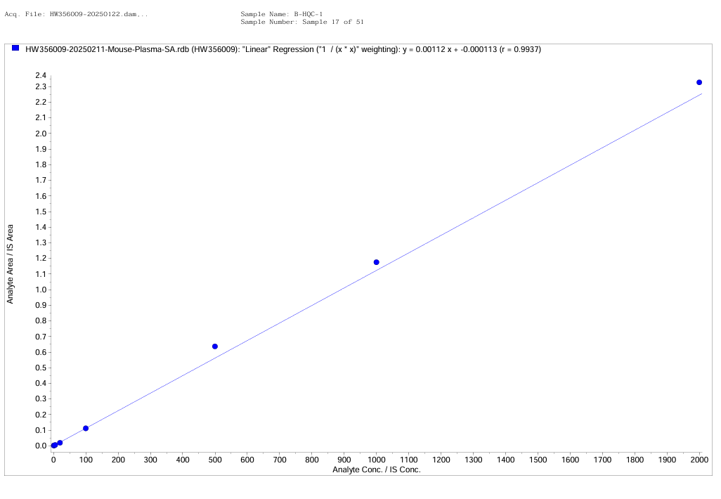
Peak Name: Tolbutamide
Use as Internal Standard
Q1/Q3 Masses: 271.10/155.00 Da

Peak Name: HW356009
Internal Standard: Tolbutamide
Q1/Q3 Masses: 604.30/411.20 Da

Fit | Linear | Weighting | 1 / (x * x) | Iterate | No
Intercept | -0.000113
Slope | 0.00112
Correlation coefficient | 0.9937
Use Area

Sample Name | Sample Type | File Name | Analyte Peak Name | Analyte Concentration (ng/mL) | Calculated Concentration (ng/mL) | Analyte Peak Area (counts) | Analyte Retention Time (min) | Area Ratio | IS Peak Area (counts) | IS Retention Time (min) | Use Record | Record Modified | Accuracy (%) | Dilution Factor
Doubleblank | Unknown | HW356009-20250211-Mouse-Plasma\SA.wiff | HW356009 | N/A | #DIV/0! | 0 | 0 | #DIV/0! | 0 | 0 |  | 0 | N/A | 1
Doubleblank | Unknown | HW356009-20250211-Mouse-Plasma\SA.wiff | HW356009 | N/A | #DIV/0! | 0 | 0 | #DIV/0! | 0 | 0 |  | 0 | N/A | 1
Doubleblank | Unknown | HW356009-20250211-Mouse-Plasma\SA.wiff | HW356009 | N/A | #DIV/0! | 0 | 0 | #DIV/0! | 0 | 0 |  | 0 | N/A | 1
Blank | Unknown | HW356009-20250211-Mouse-Plasma\SA.wiff | HW356009 | N/A | No Peak | 0 | 0 | 0 | 907000 | 0.852 |  | 0 | N/A | 1
B-STD1 | Standard | HW356009-20250211-Mouse-Plasma\SA.wiff | HW356009 | 1 | 0.987 | 716 | 1.19 | 0.000995 | 720000 | 0.856 | 1 | 0 | 98.7 | 1
B-STD2 | Standard | HW356009-20250211-Mouse-Plasma\SA.wiff | HW356009 | 2 | 2.18 | 1860 | 1.17 | 0.00234 | 793000 | 0.849 | 1 | 0 | 109.2 | 1
B-STD3 | Standard | HW356009-20250211-Mouse-Plasma\SA.wiff | HW356009 | 5 | 4.37 | 3420 | 1.18 | 0.00479 | 715000 | 0.855 | 1 | 0 | 87.37 | 1
B-STD4 | Standard | HW356009-20250211-Mouse-Plasma\SA.wiff | HW356009 | 20 | 16.8 | 11300 | 1.17 | 0.0188 | 599000 | 0.849 | 1 | 0 | 84.18 | 1
B-STD5 | Standard | HW356009-20250211-Mouse-Plasma\SA.wiff | HW356009 | 100 | 99.1 | 73100 | 1.18 | 0.111 | 658000 | 0.852 | 1 | 0 | 99.05 | 1
B-STD6 | Standard | HW356009-20250211-Mouse-Plasma\SA.wiff | HW356009 | 500 | 566 | 530000 | 1.18 | 0.636 | 833000 | 0.848 | 1 | 0 | 113.28 | 1
B-STD7 | Standard | HW356009-20250211-Mouse-Plasma\SA.wiff | HW356009 | 1000 | 1050 | 970000 | 1.18 | 1.18 | 826000 | 0.853 | 1 | 0 | 104.64 | 1
B-STD8 | Standard | HW356009-20250211-Mouse-Plasma\SA.wiff | HW356009 | 2000 | 2070 | 1790000 | 1.18 | 2.33 | 769000 | 0.85 | 1 | 0 | 103.59 | 1
Doubleblank | Unknown | HW356009-20250211-Mouse-Plasma\SA.wiff | HW356009 | N/A | #DIV/0! | 0 | 0 | #DIV/0! | 0 | 0 |  | 0 | N/A | 1
Doubleblank | Unknown | HW356009-20250211-Mouse-Plasma\SA.wiff | HW356009 | N/A | #DIV/0! | 0 | 0 | #DIV/0! | 0 | 0 |  | 0 | N/A | 1
B-LQC-1 | Quality Control | HW356009-20250211-Mouse-Plasma\SA.wiff | HW356009 | 3 | 3.52 | 3400 | 1.17 | 0.00384 | 884000 | 0.85 | 1 | 0 | 117.47 | 1
B-MQC-1 | Quality Control | HW356009-20250211-Mouse-Plasma\SA.wiff | HW356009 | 50 | 52.2 | 47900 | 1.18 | 0.0585 | 819000 | 0.851 | 1 | 0 | 104.41 | 1
B-HQC-1 | Quality Control | HW356009-20250211-Mouse-Plasma\SA.wiff | HW356009 | 1600 | 1710 | 1610000 | 1.18 | 1.92 | 837000 | 0.851 | 1 | 0 | 107.08 | 1
Doubleblank | Unknown | HW356009-20250211-Mouse-Plasma\SA.wiff | HW356009 | N/A | #DIV/0! | 0 | 0 | #DIV/0! | 0 | 0 |  | 0 | N/A | 1
HW356009-Plasma-1MPK-IV-24hr-Mouse1 | Unknown | HW356009-20250211-Mouse-Plasma\SA.wiff | HW356009 | N/A | 0.591 | 402 | 1.18 | 0.000551 | 731000 | 0.855 |  | 0 | N/A | 1
HW356009-Plasma-1MPK-IV-24hr-Mouse2 | Unknown | HW356009-20250211-Mouse-Plasma\SA.wiff | HW356009 | N/A | 0.792 | 547 | 1.18 | 0.000777 | 704000 | 0.854 |  | 0 | N/A | 1
HW356009-Plasma-1MPK-IV-24hr-Mouse3 | Unknown | HW356009-20250211-Mouse-Plasma\SA.wiff | HW356009 | N/A | 0.48 | 355 | 1.17 | 0.000426 | 833000 | 0.852 |  | 0 | N/A | 1
HW356009-Plasma-1MPK-IV-8hr-Mouse1 | Unknown | HW356009-20250211-Mouse-Plasma\SA.wiff | HW356009 | N/A | 52.2 | 54400 | 1.18 | 0.0585 | 930000 | 0.856 |  | 0 | N/A | 1
HW356009-Plasma-1MPK-IV-8hr-Mouse2 | Unknown | HW356009-20250211-Mouse-Plasma\SA.wiff | HW356009 | N/A | 36.7 | 37800 | 1.18 | 0.0412 | 918000 | 0.851 |  | 0 | N/A | 1
HW356009-Plasma-1MPK-IV-8hr-Mouse3 | Unknown | HW356009-20250211-Mouse-Plasma\SA.wiff | HW356009 | N/A | 40.5 | 38600 | 1.18 | 0.0453 | 852000 | 0.854 |  | 0 | N/A | 1
HW356009-Plasma-1MPK-IV-6hr-Mouse1 | Unknown | HW356009-20250211-Mouse-Plasma\SA.wiff | HW356009 | N/A | 72.9 | 72900 | 1.18 | 0.0817 | 892000 | 0.856 |  | 0 | N/A | 1
HW356009-Plasma-1MPK-IV-6hr-Mouse2 | Unknown | HW356009-20250211-Mouse-Plasma\SA.wiff | HW356009 | N/A | 51.4 | 47400 | 1.18 | 0.0576 | 822000 | 0.855 |  | 0 | N/A | 1
HW356009-Plasma-1MPK-IV-6hr-Mouse3 | Unknown | HW356009-20250211-Mouse-Plasma\SA.wiff | HW356009 | N/A | 58.6 | 61000 | 1.18 | 0.0657 | 929000 | 0.856 |  | 0 | N/A | 1
HW356009-Plasma-1MPK-IV-4hr-Mouse1 | Unknown | HW356009-20250211-Mouse-Plasma\SA.wiff | HW356009 | N/A | 109 | 107000 | 1.18 | 0.123 | 868000 | 0.853 |  | 0 | N/A | 1
HW356009-Plasma-1MPK-IV-4hr-Mouse2 | Unknown | HW356009-20250211-Mouse-Plasma\SA.wiff | HW356009 | N/A | 101 | 104000 | 1.18 | 0.113 | 920000 | 0.854 |  | 0 | N/A | 1
HW356009-Plasma-1MPK-IV-4hr-Mouse3 | Unknown | HW356009-20250211-Mouse-Plasma\SA.wiff | HW356009 | N/A | 99 | 102000 | 1.18 | 0.111 | 915000 | 0.855 |  | 0 | N/A | 1
HW356009-Plasma-1MPK-IV-2hr-Mouse1 | Unknown | HW356009-20250211-Mouse-Plasma\SA.wiff | HW356009 | N/A | 177 | 177000 | 1.18 | 0.198 | 893000 | 0.853 |  | 0 | N/A | 1
HW356009-Plasma-1MPK-IV-2hr-Mouse2 | Unknown | HW356009-20250211-Mouse-Plasma\SA.wiff | HW356009 | N/A | 150 | 161000 | 1.18 | 0.168 | 960000 | 0.855 |  | 0 | N/A | 1
HW356009-Plasma-1MPK-IV-2hr-Mouse3 | Unknown | HW356009-20250211-Mouse-Plasma\SA.wiff | HW356009 | N/A | 180 | 176000 | 1.18 | 0.202 | 872000 | 0.851 |  | 0 | N/A | 1
HW356009-Plasma-1MPK-IV-1hr-Mouse1 | Unknown | HW356009-20250211-Mouse-Plasma\SA.wiff | HW356009 | N/A | 196 | 215000 | 1.18 | 0.22 | 976000 | 0.852 |  | 0 | N/A | 1
HW356009-Plasma-1MPK-IV-1hr-Mouse2 | Unknown | HW356009-20250211-Mouse-Plasma\SA.wiff | HW356009 | N/A | 169 | 192000 | 1.18 | 0.19 | 1010000 | 0.855 |  | 0 | N/A | 1
HW356009-Plasma-1MPK-IV-1hr-Mouse3 | Unknown | HW356009-20250211-Mouse-Plasma\SA.wiff | HW356009 | N/A | 190 | 207000 | 1.18 | 0.214 | 970000 | 0.854 |  | 0 | N/A | 1
HW356009-Plasma-1MPK-IV-30min-Mouse1 | Unknown | HW356009-20250211-Mouse-Plasma\SA.wiff | HW356009 | N/A | 263 | 271000 | 1.18 | 0.295 | 918000 | 0.854 |  | 0 | N/A | 1
HW356009-Plasma-1MPK-IV-30min-Mouse2 | Unknown | HW356009-20250211-Mouse-Plasma\SA.wiff | HW356009 | N/A | 215 | 227000 | 1.18 | 0.242 | 938000 | 0.851 |  | 0 | N/A | 1
HW356009-Plasma-1MPK-IV-30min-Mouse3 | Unknown | HW356009-20250211-Mouse-Plasma\SA.wiff | HW356009 | N/A | 241 | 231000 | 1.17 | 0.27 | 854000 | 0.849 |  | 0 | N/A | 1
HW356009-Plasma-1MPK-IV-15min-Mouse1 | Unknown | HW356009-20250211-Mouse-Plasma\SA.wiff | HW356009 | N/A | 415 | 452000 | 1.18 | 0.466 | 968000 | 0.851 |  | 0 | N/A | 1
HW356009-Plasma-1MPK-IV-15min-Mouse2 | Unknown | HW356009-20250211-Mouse-Plasma\SA.wiff | HW356009 | N/A | 337 | 340000 | 1.18 | 0.379 | 898000 | 0.854 |  | 0 | N/A | 1
HW356009-Plasma-1MPK-IV-15min-Mouse3 | Unknown | HW356009-20250211-Mouse-Plasma\SA.wiff | HW356009 | N/A | 347 | 311000 | 1.18 | 0.39 | 798000 | 0.849 |  | 0 | N/A | 1
HW356009-Plasma-1MPK-IV-5min-Mouse1 | Unknown | HW356009-20250211-Mouse-Plasma\SA.wiff | HW356009 | N/A | 582 | 593000 | 1.18 | 0.654 | 907000 | 0.857 |  | 0 | N/A | 1
HW356009-Plasma-1MPK-IV-5min-Mouse2 | Unknown | HW356009-20250211-Mouse-Plasma\SA.wiff | HW356009 | N/A | 592 | 632000 | 1.18 | 0.665 | 951000 | 0.851 |  | 0 | N/A | 1
HW356009-Plasma-1MPK-IV-5min-Mouse3 | Unknown | HW356009-20250211-Mouse-Plasma\SA.wiff | HW356009 | N/A | 607 | 647000 | 1.18 | 0.682 | 949000 | 0.855 |  | 0 | N/A | 1
Doubleblank | Unknown | HW356009-20250211-Mouse-Plasma\SA.wiff | HW356009 | N/A | #DIV/0! | 0 | 0 | #DIV/0! | 0 | 0 |  | 0 | N/A | 1
Doubleblank | Unknown | HW356009-20250211-Mouse-Plasma\SA.wiff | HW356009 | N/A | #DIV/0! | 0 | 0 | #DIV/0! | 0 | 0 |  | 0 | N/A | 1
Doubleblank | Unknown | HW356009-20250211-Mouse-Plasma\SA.wiff | HW356009 | N/A | #DIV/0! | 0 | 0 | #DIV/0! | 0 | 0 |  | 0 | N/A | 1
B-LQC-2 | Quality Control | HW356009-20250211-Mouse-Plasma\SA.wiff | HW356009 | 3 | 2.93 | 2490 | 1.18 | 0.00317 | 784000 | 0.85 | 1 | 0 | 97.57 | 1
B-MQC-2 | Quality Control | HW356009-20250211-Mouse-Plasma\SA.wiff | HW356009 | 50 | 47.8 | 43600 | 1.17 | 0.0535 | 814000 | 0.849 | 1 | 0 | 95.56 | 1
B-HQC-2 | Quality Control | HW356009-20250211-Mouse-Plasma\SA.wiff | HW356009 | 1600 | 1600 | 1400000 | 1.17 | 1.8 | 777000 | 0.85 | 1 | 0 | 100.26 | 1

内标峰面积变异
内标峰面积均值（Double Blank除外） | 8.55E+05
SD | 9.25E+04
%CV | 10.82 |  | 接受标准 | < ± 30%

